YS圧縮
左の設定の場合の完成イメージ
Zipの直下にjpgがあること、サブフォルダ作成不可

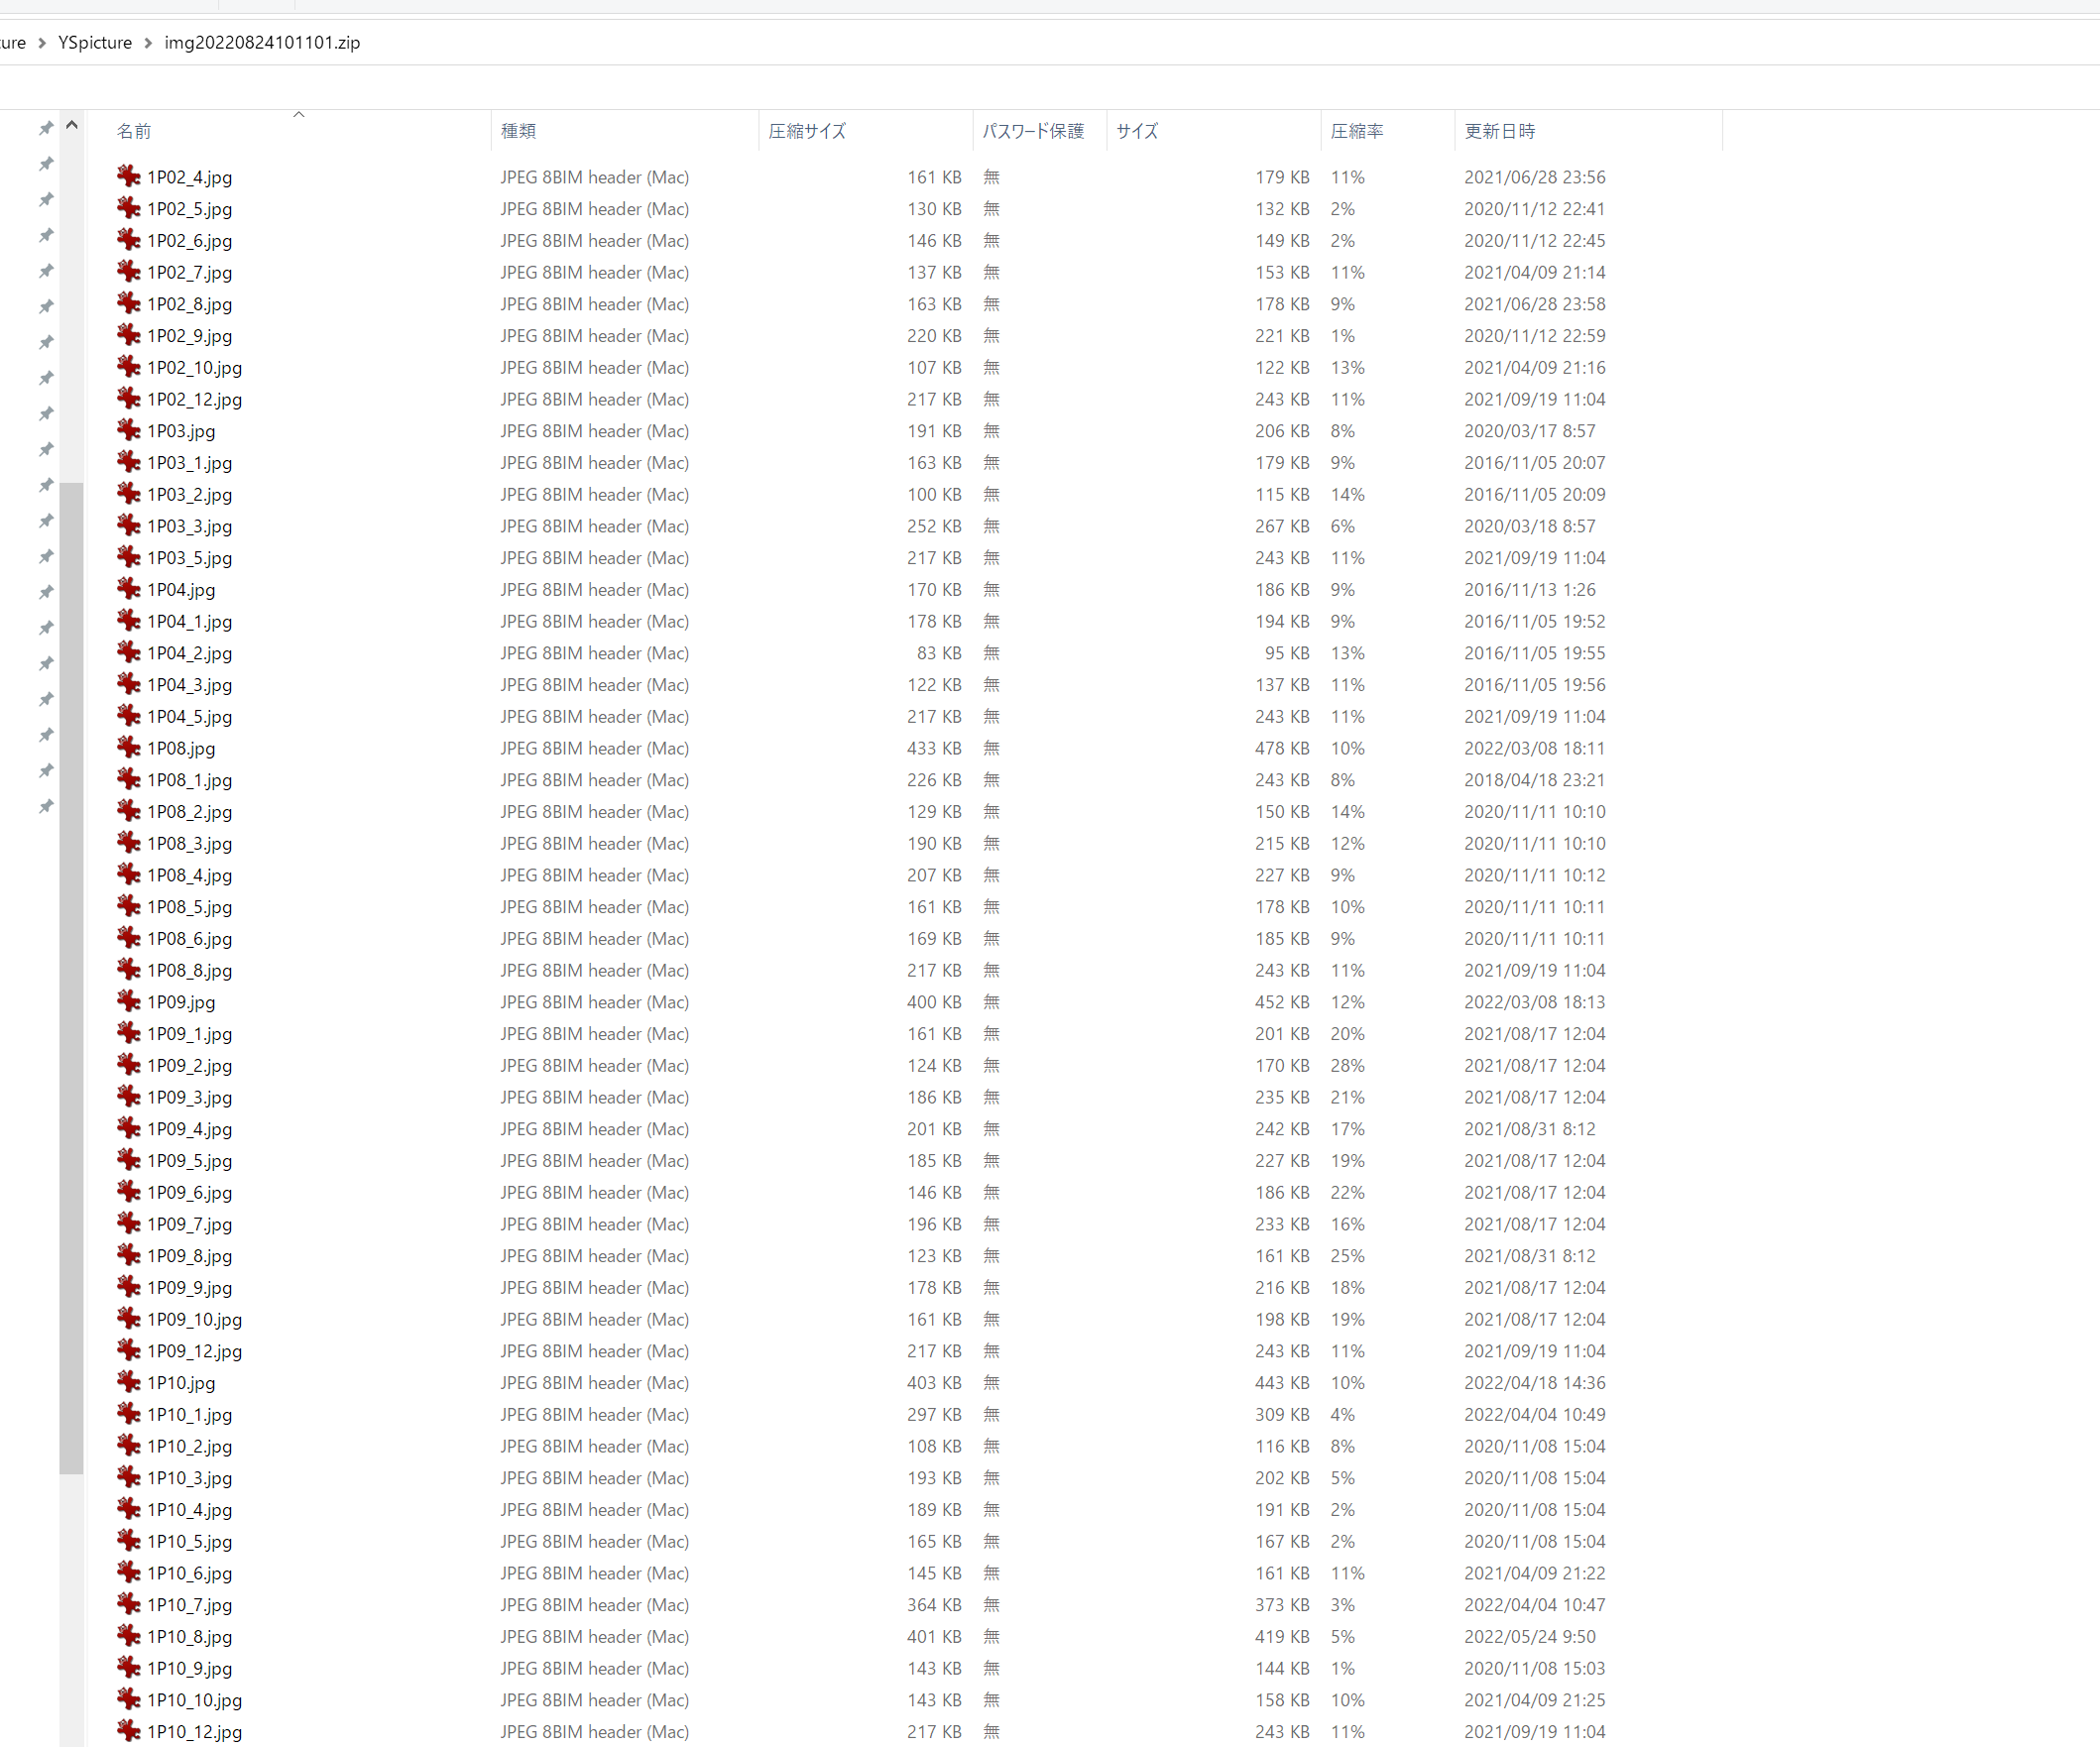
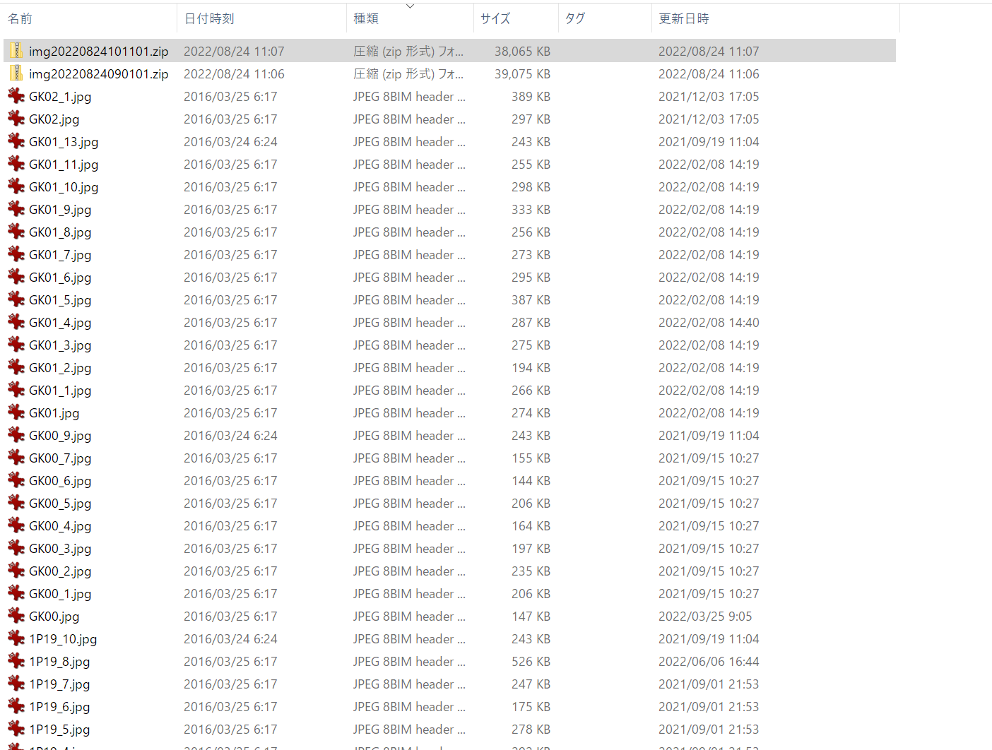

写真フォルダ | C:\Images
圧縮保管フォルダ | C:\ZipFile

先頭付与名 | img
開始時刻(hhmmss) | 090101
間隔 | 60 | 分

zipファイル数作成上限 | 300
フォルダサイズ | 6 | MB

概要：特定のフォルダのjpgを特定のサイズ単位でzip化して、複数のzipファイルを作成。
仕様：
①ファイル名
先頭付与名＆ YYYYDD & 開始時刻(hhmmss) & .zipとして、開始時刻を起点に、間隔の分を加算してzipファイル名を更新していく
・先頭付与名はC16を入力
・YYYYDDは実行時の年と日付を入れる、2022年08月24日に実行すれば20220824となる
・開始時刻はC１７を入力
例えば本設定では、
img20220824090101.zip
img20220824100101.zip
img20220824110101.zip
img20220824120101.zip
img20220824130101.zip
.....
という風に、全jpgがzip化されるまで、zipファイルを生成していく
日付をまたぐ場合は、日付を加算していく
②フォルダサイズ
zip化するｊｐｇファイルの合計はＣ２１のサイズを上限とする
③zipファイル上限数
作成されるzipファイルの上限数を設定(Fail Safeの位置づけ）
Ｃ２０を上限とする。ただしフォルダサイズ単位でzip化してＣ１９の上限数に満たない場合はＣ１９未満のzipファイル数でＯＫとする
④写真フォルダ
C9に設定
⑤zip置き場所
C10に設定
⑥iniファイルは以下のパラメータで設定お願いします
Driverpath =
InputWb =
Option = echo
UpdateSheetName =

